Hoja1
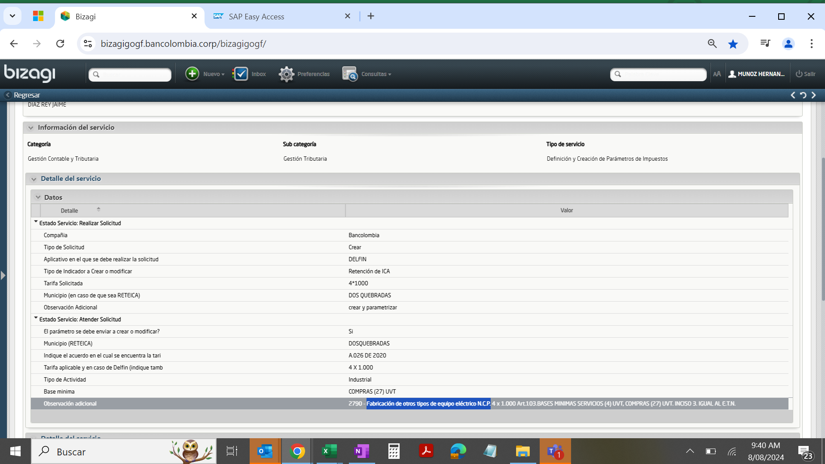
Municipios | Descripcion | Codigo Municipio | Codigo Actividad | Porcentaje | Redondeo | PARCTADEB | PARCTACRE | Base de retencion
DOSQUEBRADAS | Fabricación de otros tipos de equipo eléctrico N.C.P. | 66170 | 2790 | 0.40 | 1 | 251510000713 | 251510000713 | 1,270,755

